P1～3
 | １ 地 区 別 人 口 と 世 帯
 | ←表紙へ |  |  |  |  |  |  |  |  |  |  |  |  |  | 地区別町丁字別人口と世帯(P4～P8)へ→
 |  |  |  |  |  |  |  |  |  |  |  |  |  |  |  |  |  |  |  |  | 令和2年8月1日現在
 |  | 区・地区名 |  |  | 世帯数 |  |  | 人 口 |  |  |  |  |  |  |  | 前月差引 人口増減 | 人口密度 (人/ｋ㎡） |  | 人口分布 （％）
 |  |  |  |  |  |  |  | 総 数 |  |  | 男 |  | 女
 |  | 総 数 |  |  | 330,941 |  |  | 722,983 |  |  | 361,290 |  | 361,693 |  |  | -374 | 2,198 |  | 100.0
 |  | 緑 区 |  |  | 74,514 |  |  | 169,782 |  |  | 85,340 |  | 84,442 |  |  | -133 | 669 |  | 23.5
 |  | 中 央 区 |  |  | 124,430 |  |  | 272,504 |  |  | 136,788 |  | 135,716 |  |  | -151 | 7,391 |  | 37.7
 |  | 南 区 |  |  | 131,997 |  |  | 280,697 |  |  | 139,162 |  | 141,535 |  |  | -90 | 7,365 |  | 38.8

 |  | 緑 区 |  |  | 74,514 |  |  | 169,782 |  |  | 85,340 |  | 84,442 |  |  | -133 | 669 |  | 100.0 | (23.5)
 |  |  | 橋本地区 |  | 34,875 |  |  | 73,481 |  |  | 37,111 |  | 36,370 |  |  | -61 | 9,481 |  | 43.3 | (10.2)
 |  |  | 大沢地区 |  | 13,324 |  |  | 32,984 |  |  | 16,502 |  | 16,482 |  |  | -48 | 4,329 |  | 19.4 | (4.6)
 |  |  | 城山地区 |  | 9,659 |  |  | 23,073 |  |  | 11,501 |  | 11,572 |  |  | -11 | 1,159 |  | 13.6 | (3.2)
 |  |  | 津久井地区 |  | 10,151 |  |  | 23,942 |  |  | 12,026 |  | 11,916 |  |  | -6 | 196 |  | 14.1 | (3.3)
 |  |  | 相模湖地区 |  | 3,240 |  |  | 7,793 |  |  | 3,979 |  | 3,814 |  |  | 1 | 247 |  | 4.6 | (1.1)
 |  |  | 藤野地区 |  | 3,265 |  |  | 8,509 |  |  | 4,221 |  | 4,288 |  |  | -8 | 131 |  | 5.0 | (1.2)
 |  | 中 央 区 |  |  | 124,430 |  |  | 272,504 |  |  | 136,788 |  | 135,716 |  |  | -151 | 7,391 |  | 100.0 | (37.7)
 |  |  | 小山地区 |  | 10,034 |  |  | 20,838 |  |  | 10,577 |  | 10,261 |  |  | -41 | 5,821 |  | 7.6 | (2.9)
 |  |  | 清新地区 |  | 15,323 |  |  | 31,122 |  |  | 15,883 |  | 15,239 |  |  | 62 | 10,997 |  | 11.4 | (4.3)
 |  |  | 横山地区 |  | 6,061 |  |  | 14,442 |  |  | 7,154 |  | 7,288 |  |  | -9 | 7,935 |  | 5.3 | (2.0)
 |  |  | 中央地区 |  | 18,284 |  |  | 35,999 |  |  | 17,968 |  | 18,031 |  |  | -7 | 10,495 |  | 13.2 | (5.0)
 |  |  | 星が丘地区 |  | 7,966 |  |  | 17,529 |  |  | 8,702 |  | 8,827 |  |  | -7 | 12,611 |  | 6.4 | (2.4)
 |  |  | 光が丘地区 |  | 11,052 |  |  | 26,213 |  |  | 12,900 |  | 13,313 |  |  | -46 | 10,570 |  | 9.6 | (3.6)
 |  |  | 大野北地区 |  | 29,823 |  |  | 63,042 |  |  | 31,654 |  | 31,388 |  |  | -70 | 9,774 |  | 23.1 | (8.7)
 |  |  | 田名地区 |  | 12,139 |  |  | 30,107 |  |  | 15,278 |  | 14,829 |  |  | -11 | 3,110 |  | 11.0 | (4.2)
 |  |  | 上溝地区 |  | 13,748 |  |  | 33,212 |  |  | 16,672 |  | 16,540 |  |  | -22 | 6,375 |  | 12.2 | (4.6)
 |  | 南 区 |  |  | 131,997 |  |  | 280,697 |  |  | 139,162 |  | 141,535 |  |  | -90 | 7,365 |  | 100.0 | (38.8)
 |  |  | 大野中地区 |  | 27,647 |  |  | 63,389 |  |  | 31,411 |  | 31,978 |  |  | 25 | 7,904 |  | 22.6 | (8.8)
 |  |  | 大野南地区 |  | 38,919 |  |  | 79,733 |  |  | 39,457 |  | 40,276 |  |  | 4 | 14,523 |  | 28.4 | (11.0)
 |  |  | 麻溝地区 |  | 7,280 |  |  | 18,402 |  |  | 9,189 |  | 9,213 |  |  | 16 | 2,250 |  | 6.6 | (2.5)
 |  |  | 新磯地区 |  | 5,198 |  |  | 13,181 |  |  | 6,674 |  | 6,507 |  |  | -14 | 2,186 |  | 4.7 | (1.8)
 |  |  | 相模台地区 |  | 22,347 |  |  | 45,134 |  |  | 22,371 |  | 22,763 |  |  | -103 | 7,918 |  | 16.1 | (6.2)
 |  |  | 相武台地区 |  | 9,655 |  |  | 19,156 |  |  | 9,467 |  | 9,689 |  |  | -6 | 11,137 |  | 6.8 | (2.6)
 |  |  | 東林地区 |  | 20,951 |  |  | 41,702 |  |  | 20,593 |  | 21,109 |  |  | -12 | 14,041 |  | 14.9 | (5.8)
 |  | （注） (１) 人口密度は平成31年4月1日現在の市面積を基に算出したものである。
 |  | (2) 世帯数と人口は平成27年国勢調査の確定数を基礎とし、以後、毎月の住民基本台帳の増減を加減して
 |  | 推計したものである。
 |  | (3) 各地区の人口分布は区内における構成比を表している。なお、四捨五入したため合計が一致しない場合がある。

－ 前 月 中 の 人 口 異 動 状 況 －

 | 《 | 7月中の減少人口： |  |  |  | -374 |  | 人 |  | 7月中の自然減： |  |  | -94 |  | 人 |  | 7月中の社会減： |  |  | -280 |  | 人 | 》
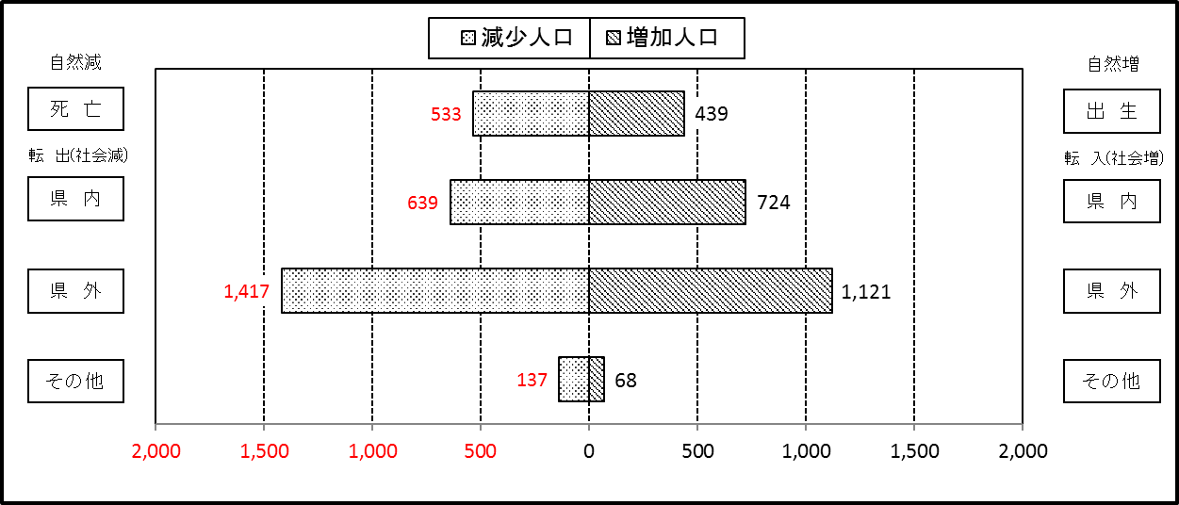

２ 人 口 異 動 状 況

 |  |  |  |  |  |  |  |  |  |  |  |  |  |  |  |  |  |  |  |  |  |  | 令和２年7月中
 |  |  |  | 人口増減 | 自 然 増 減 |  |  |  |  |  | 社 会 増 減 |  |  |  |  |  |  |  |  |  |  | 対前月 増減率(％)
 |  |  |  |  | 増 減 |  | 増 |  | 減 |  | 増 減 | 増 |  |  |  |  | 減
 |  |  |  |  |  |  | 出 生 |  | 死 亡 |  |  | 転 入 |  | 市内異動 |  | 区内異動 | 転 出 |  | 市内異動 | 区内異動
 |  |  |  |  |  |  |  |  |  |  |  |  |  | 他区から転入 |  | 他地区から転居 |  |  | 他区への転出 | 他地区への転居
総 数 |  |  |  | -374 | -94 |  | 439 |  | 533 |  | -280 | 1,913 |  | 454 |  | 1,170 | 2,193 |  | 454 | 1,170 |  | -0.05
緑 区 |  |  |  | -133 | -22 |  | 96 |  | 118 |  | -111 | 359 |  | 119 |  | 235 | 436 |  | 153 | 235 |  | -0.08
 | 橋本地区 |  |  | -61 | 16 |  | 47 |  | 31 |  | -77 | 222 |  | 54 |  | 108 | 267 |  | 60 | 134 |  | -0.08
 | 大沢地区 |  |  | -48 | -5 |  | 24 |  | 29 |  | -43 | 39 |  | 39 |  | 43 | 72 |  | 57 | 35 |  | -0.15
 | 城山地区 |  |  | -11 | -8 |  | 12 |  | 20 |  | -3 | 43 |  | 6 |  | 39 | 45 |  | 14 | 32 |  | -0.05
 | 津久井地区 |  |  | -6 | -15 |  | 6 |  | 21 |  | 9 | 37 |  | 17 |  | 32 | 34 |  | 19 | 24 |  | -0.03
 | 相模湖地区 |  |  | 1 | -2 |  | 4 |  | 6 |  | 3 | 9 |  | 1 |  | 8 | 8 |  | 1 | 6 |  | 0.01
 | 藤野地区 |  |  | -8 | -8 |  | 3 |  | 11 |  | 0 | 9 |  | 2 |  | 5 | 10 |  | 2 | 4 |  | -0.09
中 央 区 |  |  |  | -151 | -32 |  | 166 |  | 198 |  | -119 | 633 |  | 207 |  | 523 | 764 |  | 195 | 523 |  | -0.06
 | 小山など6地区 |  |  | -48 | -46 |  | 79 |  | 125 |  | -2 | 340 |  | 122 |  | 333 | 368 |  | 95 | 334 |  | -0.03
 | 大野北地区 |  |  | -70 | 23 |  | 56 |  | 33 |  | -93 | 198 |  | 22 |  | 89 | 244 |  | 41 | 117 |  | -0.11
 | 田名地区 |  |  | -11 | -1 |  | 15 |  | 16 |  | -10 | 41 |  | 38 |  | 30 | 67 |  | 27 | 25 |  | -0.04
 | 上溝地区 |  |  | -22 | -8 |  | 16 |  | 24 |  | -14 | 54 |  | 25 |  | 71 | 85 |  | 32 | 47 |  | -0.07
南 区 |  |  |  | -90 | -40 |  | 177 |  | 217 |  | -50 | 921 |  | 128 |  | 412 | 993 |  | 106 | 412 |  | -0.03
 | 大野中地区 |  |  | 25 | -19 |  | 34 |  | 53 |  | 44 | 162 |  | 44 |  | 78 | 143 |  | 30 | 67 |  | 0.04
 | 大野南地区 |  |  | 4 | 20 |  | 68 |  | 48 |  | -16 | 351 |  | 27 |  | 108 | 361 |  | 15 | 126 |  | 0.01
 | 麻溝地区 |  |  | 16 | -3 |  | 11 |  | 14 |  | 19 | 47 |  | 27 |  | 37 | 55 |  | 19 | 18 |  | 0.09
 | 新磯地区 |  |  | -14 | 2 |  | 7 |  | 5 |  | -16 | 31 |  | 6 |  | 15 | 47 |  | 7 | 14 |  | -0.11
 | 相模台地区 |  |  | -103 | -27 |  | 17 |  | 44 |  | -76 | 132 |  | 13 |  | 61 | 160 |  | 29 | 93 |  | -0.23
 | 相武台地区 |  |  | -6 | -1 |  | 16 |  | 17 |  | -5 | 49 |  | 1 |  | 35 | 60 |  | 1 | 29 |  | -0.03
 | 東林地区 |  |  | -12 | -12 |  | 24 |  | 36 |  | 0 | 149 |  | 10 |  | 78 | 167 |  | 5 | 65 |  | -0.03
 | （注） 中央区の小山など6地区とは、小山、清新、横山、中央、星が丘、光が丘の6地区である。

－ 地 区 別 人 口 異 動 状 況 －

 | 《 | 7月中の減少人口： |  |  |  | -374 |  | 人 |  | 7月中の自然減： |  |  | -94 |  | 人 |  | 7月中の社会減： |  |  | -280 |  | 人 | 》

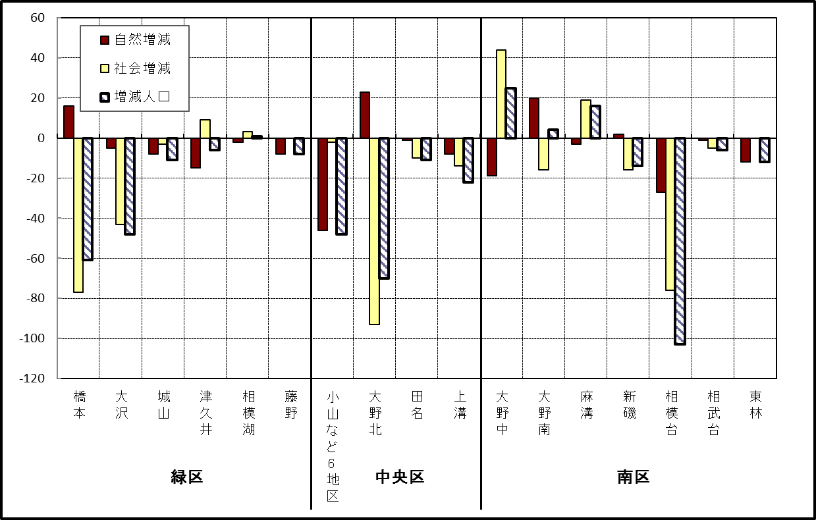

 | （注）小山など6地区とは、小山、清新、横山、中央、星が丘、光が丘の6地区である。

－ 年 間 人 口 異 動 状 況 －

 |  |  |  |  |  |  |  |  |  |  |  |  |  | 令和元年８月１日 |  |  |  | ～ | 令和2年7月31日
 |  |  |  | 人口増減 | 自 然 増 減 |  |  |  |  |  | 社 会 増 減
 |  |  |  |  | 増 減 |  | 増 |  | 減 |  | 増 減 | 増 |  |  |  |  | 減
 |  |  |  |  |  |  | 出 生 |  | 死 亡 |  |  | 転 入 |  | 市内異動 |  | 区内異動 | 転 出 |  | 市内異動 | 区内異動
 |  |  |  |  |  |  |  |  |  |  |  |  |  | 他区から転入 |  | 他地区から転居 |  |  | 他区への転出 | 他地区への転居
総 数 |  |  |  | 353 | -1,702 |  | 4,802 |  | 6,504 |  | 2,055 | 28,846 |  | 5,133 |  | 16,010 | 26,791 |  | 5,133 | 16,010
緑 区 |  |  |  | -1,156 | -636 |  | 1,008 |  | 1,644 |  | -520 | 5,685 |  | 1,266 |  | 3,418 | 5,863 |  | 1,608 | 3,418
 | 橋本地区 |  |  | -423 | 43 |  | 555 |  | 512 |  | -466 | 3,424 |  | 620 |  | 1,766 | 3,528 |  | 885 | 1,863
 | 大沢地区 |  |  | 61 | -90 |  | 207 |  | 297 |  | 151 | 786 |  | 408 |  | 566 | 793 |  | 376 | 440
 | 城山地区 |  |  | -169 | -119 |  | 115 |  | 234 |  | -50 | 573 |  | 98 |  | 584 | 577 |  | 155 | 573
 | 津久井地区 |  |  | -346 | -281 |  | 85 |  | 366 |  | -65 | 497 |  | 119 |  | 364 | 553 |  | 141 | 351
 | 相模湖地区 |  |  | -178 | -97 |  | 26 |  | 123 |  | -81 | 175 |  | 11 |  | 63 | 194 |  | 29 | 107
 | 藤野地区 |  |  | -101 | -92 |  | 20 |  | 112 |  | -9 | 230 |  | 10 |  | 75 | 218 |  | 22 | 84
中 央 区 |  |  |  | 512 | -637 |  | 1,817 |  | 2,454 |  | 1,149 | 9,995 |  | 2,497 |  | 6,765 | 9,216 |  | 2,127 | 6,765
 | 小山など6地区 |  |  | 617 | -387 |  | 938 |  | 1,325 |  | 1,004 | 5,546 |  | 1,457 |  | 4,399 | 4,939 |  | 1,160 | 4,299
 | 大野北地区 |  |  | 227 | 17 |  | 492 |  | 475 |  | 210 | 2,825 |  | 467 |  | 1,289 | 2,606 |  | 388 | 1,377
 | 田名地区 |  |  | -103 | -167 |  | 171 |  | 338 |  | 64 | 780 |  | 300 |  | 480 | 803 |  | 272 | 421
 | 上溝地区 |  |  | -229 | -100 |  | 216 |  | 316 |  | -129 | 844 |  | 273 |  | 597 | 868 |  | 307 | 668
南 区 |  |  |  | 997 | -429 |  | 1,977 |  | 2,406 |  | 1,426 | 13,166 |  | 1,370 |  | 5,827 | 11,712 |  | 1,398 | 5,827
 | 大野中地区 |  |  | 29 | -114 |  | 462 |  | 576 |  | 143 | 2,347 |  | 430 |  | 1,120 | 2,194 |  | 515 | 1,045
 | 大野南地区 |  |  | 754 | 174 |  | 663 |  | 489 |  | 580 | 4,643 |  | 241 |  | 1,717 | 3,906 |  | 244 | 1,871
 | 麻溝地区 |  |  | 176 | -14 |  | 139 |  | 153 |  | 190 | 630 |  | 278 |  | 297 | 520 |  | 248 | 247
 | 新磯地区 |  |  | -8 | -27 |  | 79 |  | 106 |  | 19 | 462 |  | 76 |  | 179 | 411 |  | 75 | 212
 | 相模台地区 |  |  | -192 | -216 |  | 236 |  | 452 |  | 24 | 2,036 |  | 179 |  | 1,057 | 1,980 |  | 162 | 1,106
 | 相武台地区 |  |  | -110 | -99 |  | 113 |  | 212 |  | -11 | 789 |  | 59 |  | 369 | 786 |  | 60 | 382
 | 東林地区 |  |  | 348 | -133 |  | 285 |  | 418 |  | 481 | 2,259 |  | 107 |  | 1,088 | 1,915 |  | 94 | 964
 | （注） 中央区の小山など6地区とは、小山、清新、横山、中央、星が丘、光が丘の6地区である。

－ 人 口 の 月 別 推 移 －

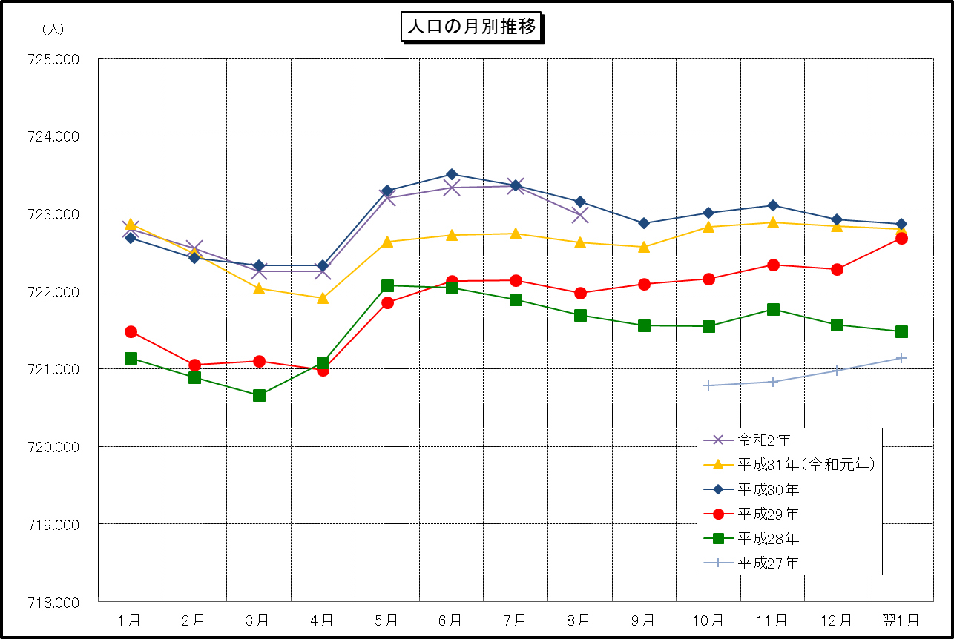

 | （注） (1) この表（折れ線グラフ）は毎月1日現在の市域での人口を表している。
 | (2) 平成27年10月1日現在からは、平成27年国勢調査結果に基づく推計人口である。

